Лист1
№ | Дата выявления | Владелец конструкции / Собственник обьекта недвижимого им-ва / Лицо, управомоченное собственниками | Район города | Адрес размещения | Тип конструкции | Содержание | Фото конструкции
1 | 2024-04-01 | АО "Тандер" | Автозоводский | Южное шоссе, д. 30, кор. 2 | Настенная конструкция | 5 | 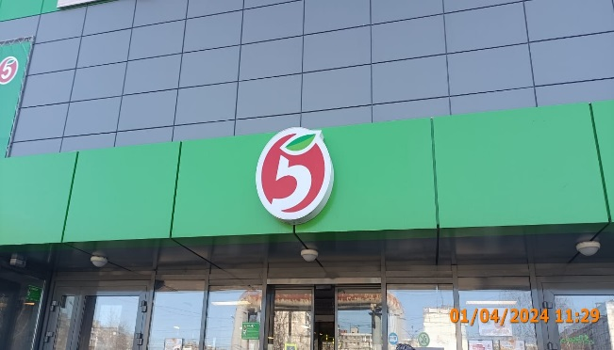
2 | 2024-04-01 | АО "Тандер" | Автозоводский | Южное шоссе, д. 30, кор. 2 | Настенная конструкция | 5 универсам Пятерочка | 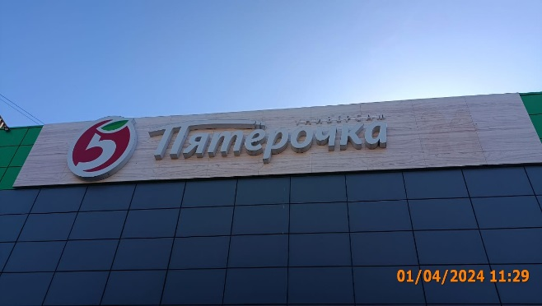
3 | 2024-04-01 | АО "Тандер" | Автозоводский | Южное шоссе, д. 30, кор. 2 | Не установленный Правилами тип | Горячая выпечка Кофе с собой Печем три разав в день 100% арабика | 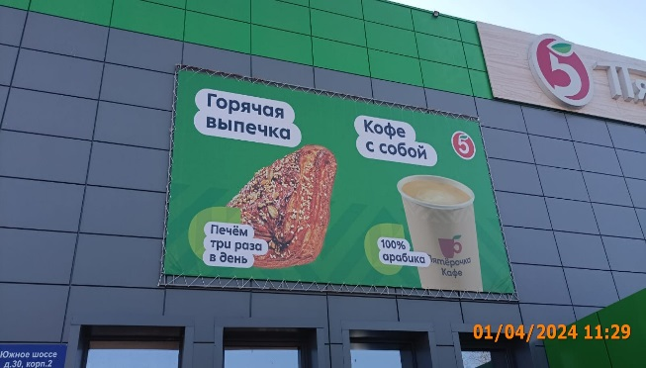
4 | 2024-04-01 | ИП Смирнова Мария Геннадьевна | Автозоводский | Южное шоссе, д. 30, кор. 2 | Конструкция в витрине | Ц Цветы ЦВЕТОЧНЫЕ КОМПАЗИЦИИ, БУКЕТЫ | 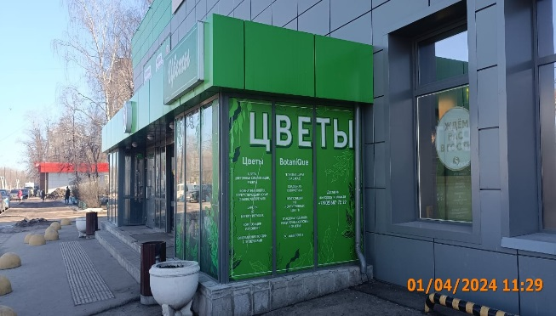
5 | 2024-04-01 | ИП Смирнова Мария Геннадьевна | Автозоводский | Южное шоссе, д. 30, кор. 2 | Конструкция в витрине | ВЕ BotaniQue ГЕЛИВЫЕ ШАРЫ (НА ЗАКАЗ)
6 | 2024-04-01 | ИП Смирнова Мария Геннадьевна | Автозоводский | Южное шоссе, д. 30, кор. 2 | Конструкция в витрине | ТЫ Доставка по городу и области
7 | 2024-04-01 | ИП Смирнова Мария Геннадьевна | Автозоводский | Южное шоссе, д. 30, кор. 2 | Не установленный Правилами тип | Изображение листов | 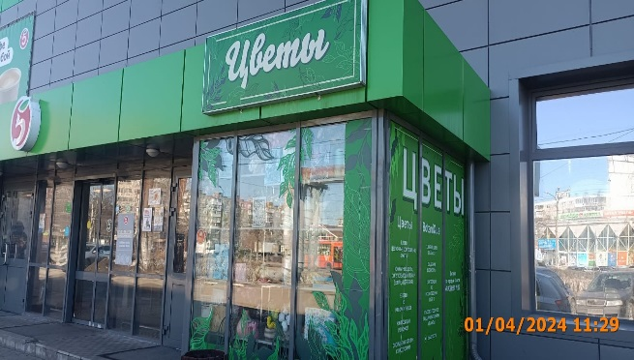
8 | 2024-04-01 | ИП Смирнова Мария Геннадьевна | Автозоводский | Южное шоссе, д. 30, кор. 2 | Не установленный Правилами тип | Цветы
9 | 2024-04-01 | ООО "Альбион-2002" | Автозоводский | ул. Маковского, д. 1 | Настенная конструкция | Бристоль сеть магазинов "У дома" | 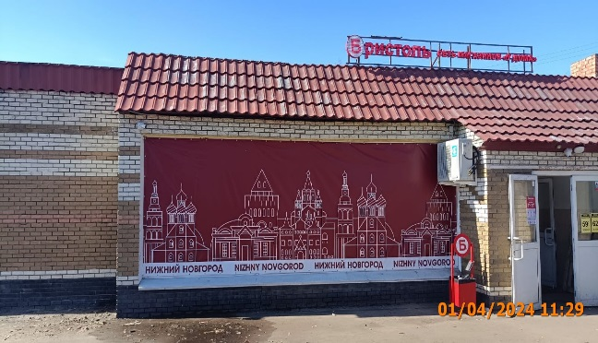
10 | 2024-04-01 | ООО "Альбион-2002" | Автозоводский | ул. Маковского, д. 1 | Не установленный Правилами тип | НИЖНИЙ НОВГОРОД NIZHNY NOVGOROD изображение зданий
11 | 2024-04-01 | ООО "Наш дом" | Автозоводский | ул. Мончегорская, д. 6А | Не установленный Правилами тип | ЖИВАЯ ВОДА Чистая питьевая вода-источник красоты и здоровья! 24 ЧАСА | 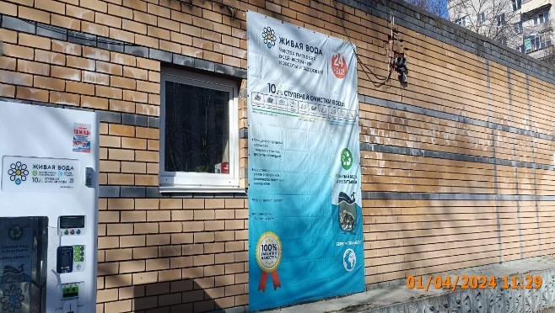
12 | 2024-04-01 | ООО "РУМ" | Автозоводский | ул. Мончегорская, д. 6А | Не установленный Правилами тип | Бассеин сауна бар Диана | 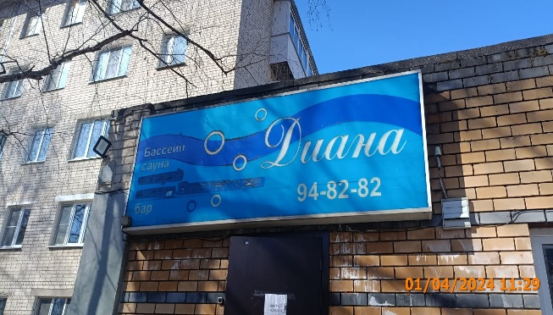
13
14
15
16
17
18
19
20
21
22
23
24
25
26
27
28
29
30
31
32
33
34
35
36
37
38
39
40
41
42
43
44
45
46
47
48
49
50
51
52
53
54
55
56
57
58
59
60
61
62
63
64
65
66
67
68
69
70
71
72
73
74
75
76
77
78
79
80
81
82
83
84
85
86
87
88
89
90

